Φύλλο1
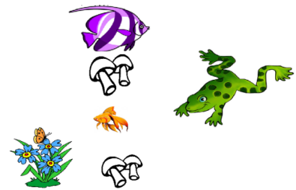
Ψαράκι | Μανιτάρι | Λουλούδια | βατράχακι
2 | 4 | 3 | 1

